Sheet1
特性 | 数据来源和分析方法 | 二值图像 | 灰度图像 | 索引图像 | RGB图像
定义 |  | 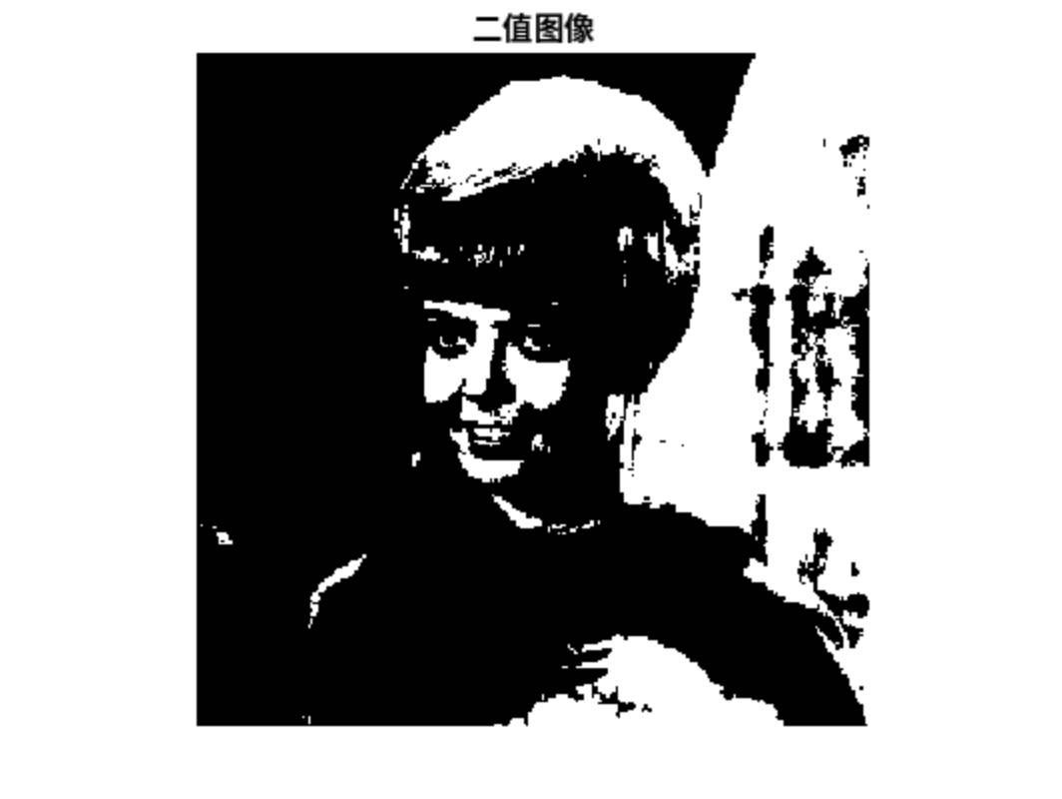 图像中每个像素点只有两种取值，通常用0和1来表示。 其中，0表示黑色，1表示白色。 | 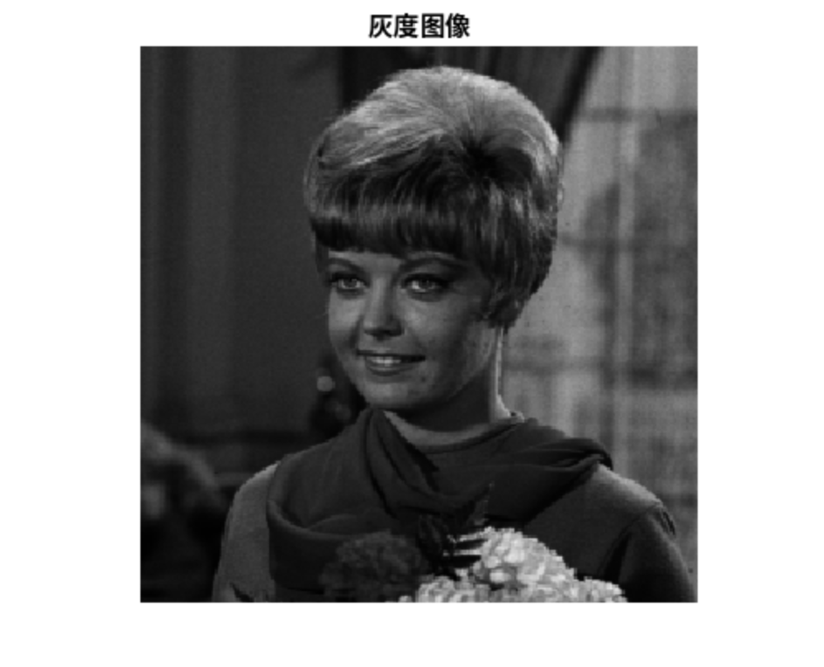 每个像素点的取值表示该点的亮度信息，且每个像素只有一个采样颜色的图像，通常用0到255的整数表示灰度值。0表示黑色，255表示白色，中间的值表示不同程度的灰色。 | 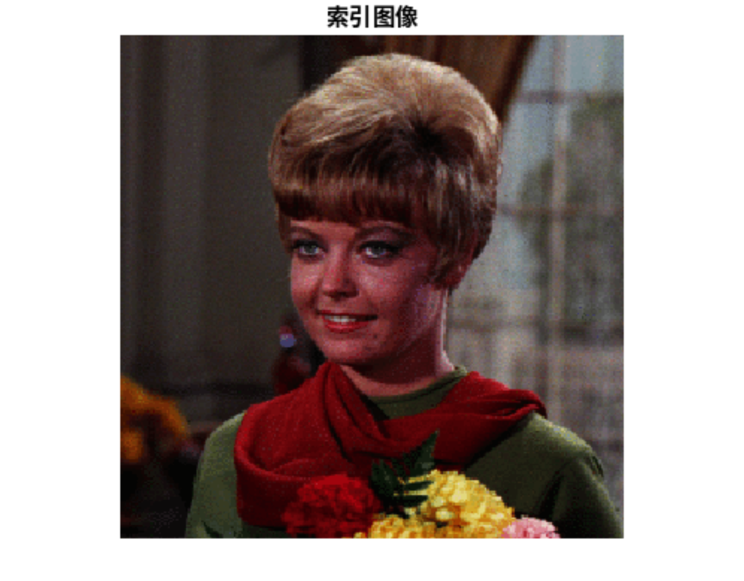 索引图像由两部分组成：一个索引矩阵和一个颜色映射表（colormap）。 索引矩阵中的每个像素值是一个索引，指向颜色映射表中的颜色。 颜色映射表是一个M×3的矩阵，每一行定义了一种颜色的RGB值。 | 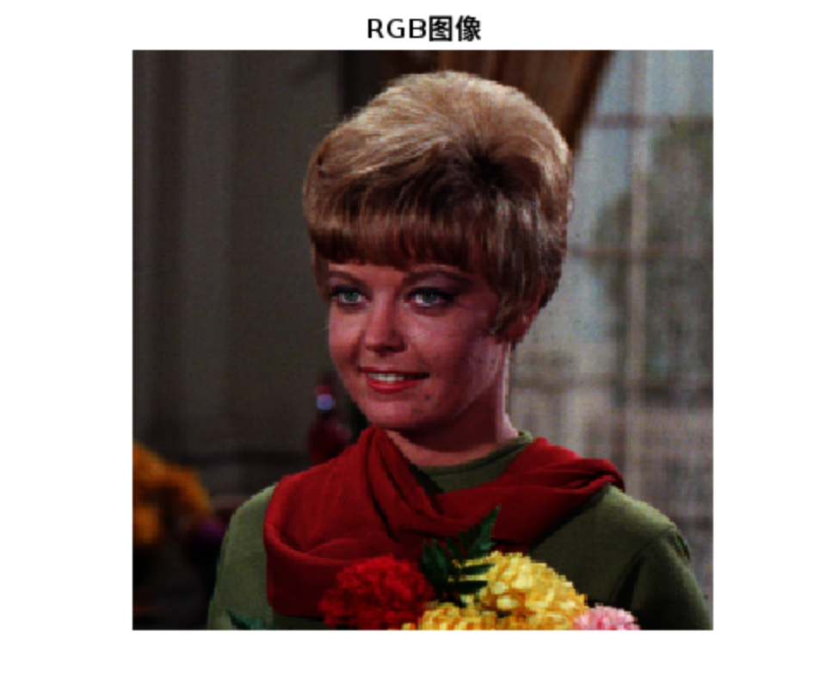 RGB 图像是最常见的彩色图像表示方式，每个像素点由红、绿、蓝三个颜色通道组成，每个通道的取值范围通常是 0 是255，通过不同比例的红、绿、蓝颜色混合，可以呈现出丰富多彩的颜色，因此一个像素可以有256^3种颜色组合。
像素值范围 | [num2str(min(img(:))), ' 到 ', num2str(max(img(:)))] | 0到1 | 1到234 | 0到255 | 1到254
颜色类型 | imfinfo(img)->ColorType | grayscale | grayscale | indexed | truecolor
NumberOfS amples | NumberOfSamples | 1 | 1 | 1 | 3
文件大小（以字节为单位） | imfinfo(img)->FileSize | 2169 | 37038 | 48239 | 196748
颜色深度（每个像素的位数） | imfinfo(img)->BitDepth | 1 | 8 | 8 | 24
文件格式 | imfinfo(img)->Format | tif | png | png | png
格式签名 | imfinfo(img)->FormatSignature | [137 80 78 71 13 10 26 10] | [137 80 78 71 13 10 26 10] | [137 80 78 71 13 10 26 10] | [77 77 0 42]
优点 |  | 占用空间少。 适应性强，能处理光照不均匀的图像。 自动化程度高，无需人工设定阈值，适用于对比度强的图像。 存储和传输效率高。 | 文件体积较小，易于处理。 特征提取方法简单易行，对于简单场景和目标能够提供足够的信息。 在实时性要求较高的场景中具有优势。 | 文件体积小，适合存储色彩要求简单的图像，可以节省存储和传输空间。 可以通过改变索引矩阵调整颜色类型。 | 能够显示丰富的颜色，适合于高对比度和鲜艳色彩的图像。 是屏幕显示的最佳颜色模式，与显示器的物理结构相匹配。
缺点 |  | 只能描述轮廓，无法描述细节。 当图像背景与前景不明显区分时，效果不理想。 计算量较大，处理速度较慢。 | 无法呈现丰富的色彩层次感。 对于复杂场景和目标，可能无法提供全面的信息。 对光照条件和目标表面性质较为敏感。 | 只能同时显示256种颜色，图像质量不高。 许多滤镜和渐变不支持该模式的图像。 在转换时存在一定程度的失真，可能会在平滑图像边缘造成边缘效应。 | 文件体积相对较大。 不同设备上显示的颜色可能会有所差异。
应用场景 |  | 用于文字或图形的描述。 在图像识别、目标检测等计算机视觉任务中，常用于初步处理。 | 在计算机视觉、图像识别、医学影像等领域有广泛应用，如目标检测、人脸识别、肿瘤检测等。 常用于显示黑白照片或降低存储和传输成本。 | 用于网络上的图片传输、对图像像素和大小有严格要求的地方。 存放色彩构成简单的图像，如Windows中色彩简单的壁纸、图标、漫画等。 | 主要用于电子屏幕显示，如电脑显示器、手机屏幕、电视等。 适用于需要丰富色彩信息的场景，如照片、视频等。

